使い方
テンプレートの使い方

このテンプレートは、案件ごとのスケジュール管理に役立つテンプレートです。
図形などを入れて自由にアレンジしてお使いください。

＜１日のタイムスケジュール表＞

 | 日にちを入れてください。 |  | 業務内容を入れてください。

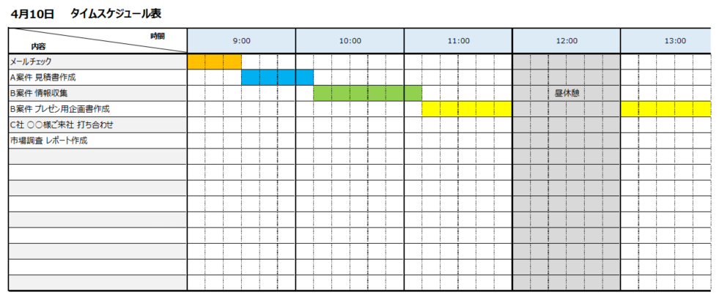

 |  |  |  | 業務に必要なコマ数分、セルを塗りつぶしてください。（1コマあたり10分）

＜月間スケジュール表＞

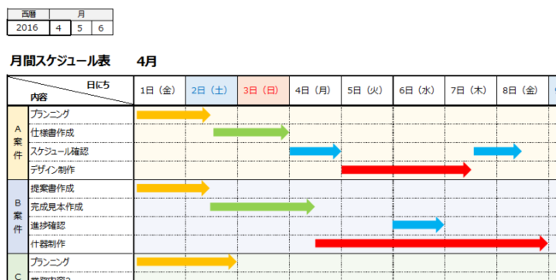
 | 西暦と始まりの月を入力すると、その月を含む３か月分の
 | 日付・曜日が自動的に反映されます。
 |  |  |  |  | 案件名と業務内容を入れてください。

 |  |  |  |  |  | 業務に必要な日数分、矢印の図形を
 |  |  |  |  |  | 入れてください。

＜年間スケジュール表＞

 | 西暦を入れてください。 | 業務内容を入れてください。

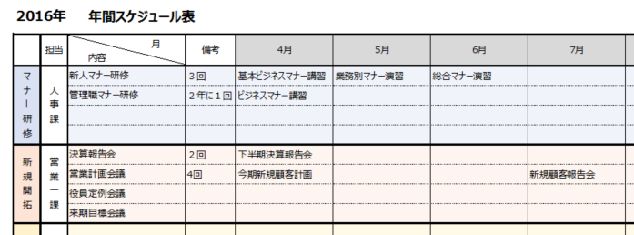

 |  |  |  |  |  |  | 各業務の月ごとの予定を
 |  |  |  |  |  |  | 入れてください。

業務カテゴリと担当部署名や |  | 備考欄です。
担当者名を入れてください。

